RCS0249-10
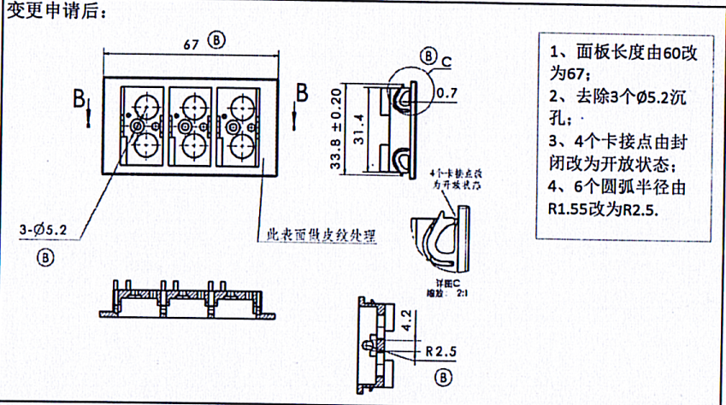
模 具 修 理 及 设 计 变 更 费 用 报 价 清 单

材料费用 |  |  | RCS0249-10变更
名称 |  | 规格 |  |  | 数量 | 重量(kg) | 单价 | 金额 | 备注
 |  | 长（mm） | 宽（mm） | 高（mm）
模仁 | ① | 250 | 30 | 60 | 1 | 3.51 | 55 | 193.05
 | ② |  |  |  |  | 0 |  | 0
 | ③ |  |  |  |  | 0 |  | 0
滑块 | ① |  |  |  |  | 0 | 50 | 0
 | ② |  |  |  |  | 0 |  | 0
 | ③ |  |  |  |  | 0 |  | 0
斜顶 | ① |  |  |  |  | 0 |  | 0
 | ② |  |  |  |  | 0 |  | 0
顶针 | ① |  |  |  |  | 不填写 |  | 0
日期章 | ① |  |  |  |  | 不填写 |  | 0
铜料 | ① | 80 | 50 | 20 | 6 | 4.272 | 80 | 341.76
石墨 | ① |  |  |  |  | 0 |  | 0
 |  |  |  |  |  |  |  | 小计金额① | 534.81
设计费用
类别 |  | 时间（H) |  | 单价 /(H) |  | 金额 | 备注
结构设计 |  | 8 |  | 70 |  | 560
NC设计 |  | 4 |  | 70 |  | 280
 |  |  |  |  |  |  |  | 小计金额② | 840
加工费用
工 序 |  |  | 时间（H) |  |  | 单价 /(H) | 金额 |  | 备注
车 床 |  |  |  |  |  | 35 | 0
铣 床 |  |  |  |  |  | 40 | 0
磨 床 |  |  | 16 |  |  | 60 | 960
钻 床 |  |  |  |  |  | 20 | 0
线切割（快） |  |  |  |  |  | 30 | 0
线切割（慢） |  |  | 20 |  |  | 110 | 2200
电 火 花 |  |  | 45 |  |  | 70 | 3150
CNC |  |  | 18 |  |  | 100 | 1800 |  | 含5电极
补焊 |  |  |  |  |  |  | 200
抛 光 |  |  | 18 |  |  | 50 | 900
配 模 |  |  | 20 |  |  | 70 | 1400
试模 |  |  | 5 |  |  | 100 | 500
运 费 |  |  |  |  |  |  | 500
 |  |  |  |  |  |  |  | 小计金额③ | 11610
管理费用
 |  |  |  |  |  |  | 百分比% | 金额 |  | 备注
管理费用&利润= |  | （小计金额①+小计金额②+小计金额③) |  |  |  |  | 15% | 1947.7215
 |  |  |  |  |  |  |  | 小计金额④ | 1947.7215
总金额
费用总计=小计金额①+小计金额②+小计金额③+小计金额④ |  |  |  |  |  |  |  | 14932.5315
注：以上为未税价格

RCS0249-11
模 具 修 理 及 设 计 变 更 费 用 报 价 清 单

材料费用 |  |  | RCS0249-11定模仁制作
名称 |  | 规格 |  |  | 数量 | 重量(kg) | 单价 | 金额 | 备注 |  | 修模方案：上模芯重新做
 |  | 长（mm） | 宽（mm） | 高（mm）
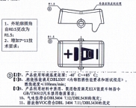
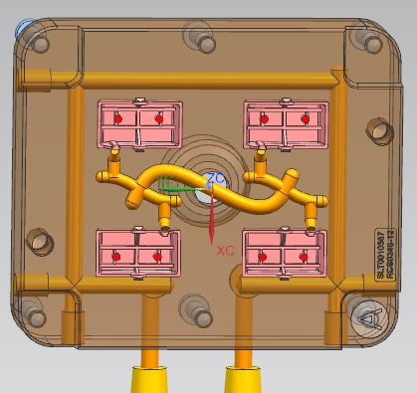
模仁 | ① | 140 | 120 | 45 | 1 | 5.8968 | 55 | 324.324
 | ② |  |  |  |  | 0 |  | 0
 | ③ |  |  |  |  | 0 |  | 0
滑块 | ① |  |  |  |  | 0 | 50 | 0
 | ② |  |  |  |  | 0 |  | 0
 | ③ |  |  |  |  | 0 |  | 0
斜顶 | ① |  |  |  |  | 0 |  | 0
 | ② |  |  |  |  | 0 |  | 0
顶针 | ① |  |  |  |  | 不填写 |  | 0
日期章 | ① |  |  |  |  | 不填写 |  | 0
铜料 | ① | 40 | 50 | 50 | 2 | 1.780 | 80 | 142.4
石墨 | ① |  |  |  |  | 0 |  | 0
 |  |  |  |  |  |  |  | 小计金额① | 466.724
设计费用
类别 |  | 时间（H) |  | 单价 /(H) |  | 金额 | 备注
结构设计 |  | 3 |  | 70 |  | 210
NC设计 |  | 3 |  | 70 |  | 210
 |  |  |  |  |  |  |  | 小计金额② | 420
加工费用
工 序 |  |  | 时间（H) |  |  | 单价 /(H) | 金额 |  | 备注
车 床 |  |  |  |  |  | 35 | 0
铣 床 |  |  | 5 |  |  | 40 | 200
磨 床 |  |  | 6 |  |  | 60 | 360
钻 床 |  |  | 6 |  |  | 20 | 120
线切割（快） |  |  |  |  |  | 30 | 0
线切割（慢） |  |  | 2 |  |  | 110 | 320
电 火 花 |  |  | 20 |  |  | 70 | 1400
CNC |  |  | 15 |  |  | 100 | 1500 |  | 含5电极
补焊 |  |  |  |  |  |  | 500
抛 光 |  |  | 12 |  |  | 70 | 940
配 模 |  |  | 8 |  |  | 70 | 660
蚀纹 |  |  |  |  |  |  | 800
试模 |  |  | 5 |  |  | 100 | 500
运 费 |  |  |  |  |  |  | 1000
 |  |  |  |  |  |  |  | 小计金额③ | 8300
管理费用
 |  |  |  |  |  |  | 百分比% | 金额 |  | 备注
管理费用&利润= |  | （小计金额①+小计金额②+小计金额③) |  |  |  |  | 15% | 1378.0086
 |  |  |  |  |  |  |  | 小计金额④ | 1378.0086
总金额
费用总计=小计金额①+小计金额②+小计金额③+小计金额④ |  |  |  |  |  |  |  | 10564.7326
注：以上为未税价格

